关系图
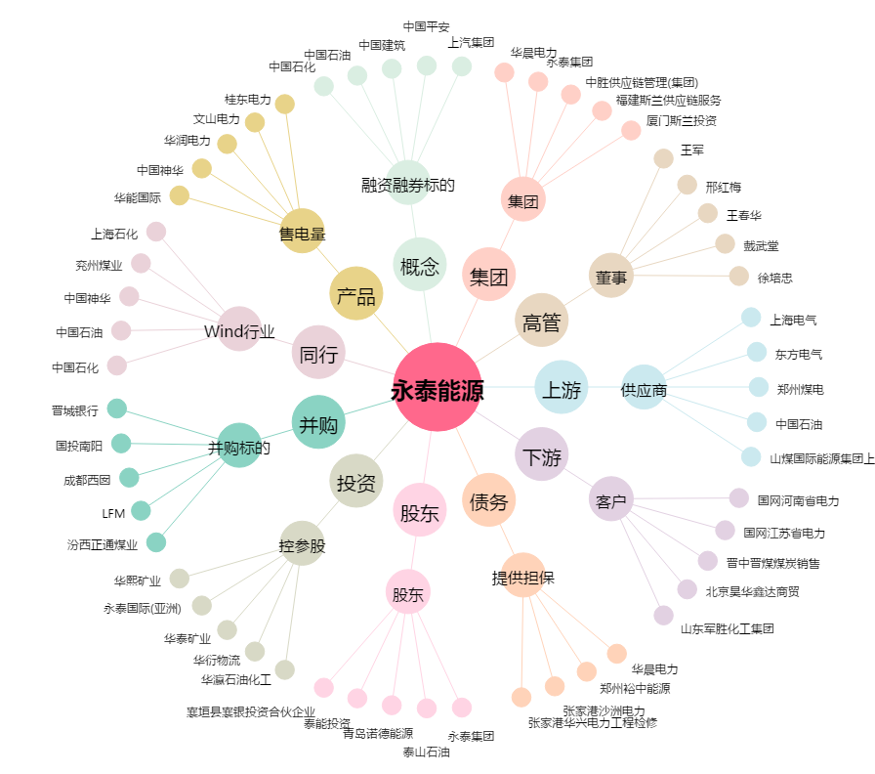
永泰能源[600157.SH] - 关系概览图

